Desal 8
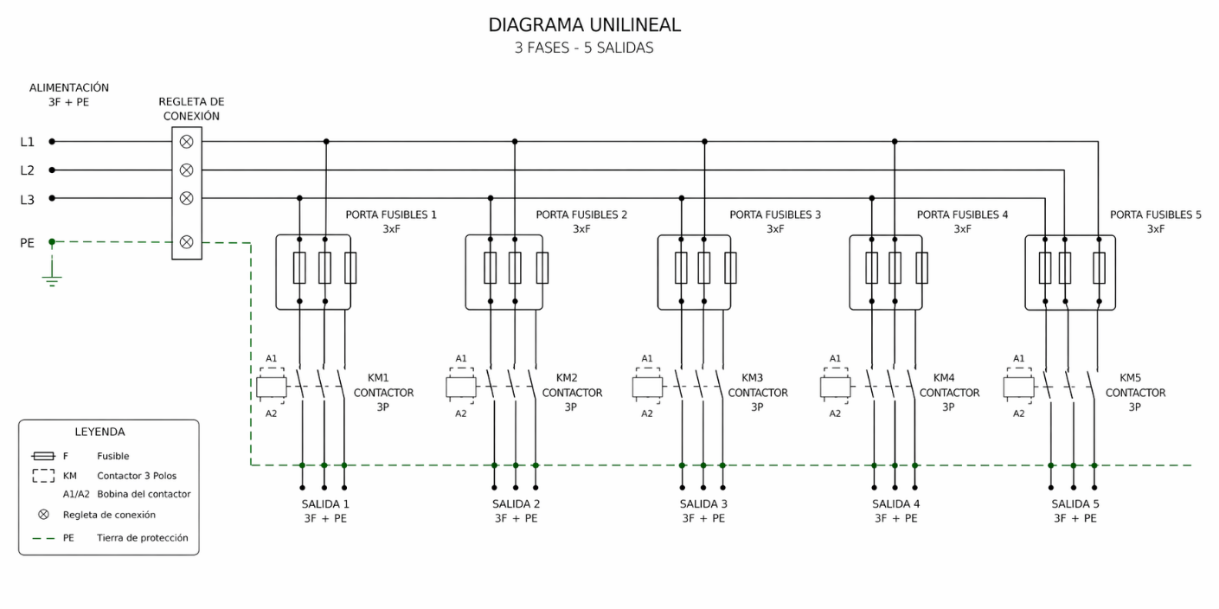
 | Regleta de conexión
 | Fase 1 |  | Fase 2 |  | Fase 3
 |  | °C |  | °C |  | °C

 | Porta fusible N°1 |  |  |  |  |  |  | Contactor N°1
 | Fusible A |  | Fusible B |  | Fusible C |  |  | Fase L1 |  | Fase L2 |  | Fase L3 |  | Fase T1 |  | Fase T2 |  | Fase T3
Punto A |  | °C |  | °C |  | °C |  |  | °C |  | °C |  | °C |  | °C |  | °C |  | °C
Punto B |  | °C |  | °C |  | °C

 | Porta fusible N°2 |  |  |  |  |  |  | Contactor N°2
 | Fusible A |  | Fusible B |  | Fusible C |  |  | Fase L1 |  | Fase L2 |  | Fase L3 |  | Fase T1 |  | Fase T2 |  | Fase T3
Punto A |  | °C |  | °C |  | °C |  |  | °C |  | °C |  | °C |  | °C |  | °C |  | °C
Punto B |  | °C |  | °C |  | °C

 | Porta fusible N°3 |  |  |  |  |  |  | Contactor N°3
 | Fusible A |  | Fusible B |  | Fusible C |  |  | Fase L1 |  | Fase L2 |  | Fase L3 |  | Fase T1 |  | Fase T2 |  | Fase T3
Punto A |  | °C |  | °C |  | °C |  |  | °C |  | °C |  | °C |  | °C |  | °C |  | °C
Punto B |  | °C |  | °C |  | °C

 | Porta fusible N°4 |  |  |  |  |  |  | Contactor N°4
 | Fusible A |  | Fusible B |  | Fusible C |  |  | Fase L1 |  | Fase L2 |  | Fase L3 |  | Fase T1 |  | Fase T2 |  | Fase T3
Punto A |  | °C |  | °C |  | °C |  |  | °C |  | °C |  | °C |  | °C |  | °C |  | °C
Punto B |  | °C |  | °C |  | °C

 | Porta fusible N°5 |  |  |  |  |  |  | Contactor N°5
 | Fusible A |  | Fusible B |  | Fusible C |  |  | Fase L1 |  | Fase L2 |  | Fase L3 |  | Fase T1 |  | Fase T2 |  | Fase T3
Punto A |  | °C |  | °C |  | °C |  |  | °C |  | °C |  | °C |  | °C |  | °C |  | °C
Punto B |  | °C |  | °C |  | °C

Temperaturas relevantes
Elemento |  |  | Temp 1 |  | Temp 2 |  | Temp 3 |  | Temp 4 |  | Comentario

